Hoja1
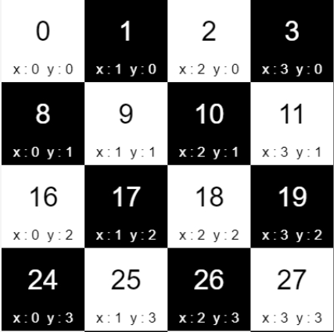
Explique cómo se solucionaría mediante Excel el problema del caballo en el tablero de ajedrez con algoritmos genéticos (al menos una generación de 4x4 de las cuales pueden ser 5 posiciones de las 16). |  |  |  | Cruce | Mutacion | Verificación |  | Poblacion R. | Individuo 1
 | Nro. | Movimiento 0 | Fenotipo | Fenotipo | Fenotipo | Poblacion R | Verificación | Movimiento 1 | (0,0) | (1,0) | (2,0) | (3,0)
 | 1 | (2,1) | (10,01) | (11,01) | (01,11) | (1,3) | Valido | (1,3) | (0,1) | (1,1) | (2,1) | (3,1)
 | 2 | (3,1) | (11,01) | (10,01) | (00,11) | (0,3) | Invalido | (3,1) | (0,2) | (1,2) | (2,2) | (3,2)
 | 3 | (2,2) | (10,10) | (01,00) | (11,10) | (3,2) | Invalido | (2,2) | (0,3) | (1,3) | (2,3) | (3,3)
 | 4 | (0,0) | (00,00) | (10,10) | (00,00) | (0,0) | Invalido | (0,0) | Individuo 2
 | 5 | (1,0) | (01,00) | (00,00) | (10,10) | (2,2) | Valido | (2,2) | (0,0) | (1,0) | (2,0) | (3,0)
 | Nro. | Movimiento 1 | Fenotipo | Fenotipo | Fenotipo | Poblacion R | Verificación | Movimiento 2 | (0,1) | (1,1) | (2,1) | (3,1)
 | 1 | (1,3) | (01,11) | (11,01) | (10,00) | (2,0) | Invalido | (1,3) | (0,2) | (1,2) | (2,2) | (3,2)
 | 2 | (3,1) | (11,01) | (01,11) | (00,10) | (0,2) | Invalido | (3,1) | (0,3) | (1,3) | (2,3) | (3,3)
 | 3 | (2,2) | (10,10) | (10,10) | (11,11) | (3,3) | Invalido | (2,2) | Individuo 3
 | 4 | (0,0) | (00,00) | (10,10) | (11,11) | (3,3) | Invalido | (0,0) | (0,0) | (1,0) | (2,0) | (3,0)
 | 5 | (2,2) | (10,10) | (00,00) | (01,01) | (1,1) | Invalido | (2,2) | (0,1) | (1,1) | (2,1) | (3,1)
 |  |  |  |  |  |  |  |  | (0,2) | (1,2) | (2,2) | (3,2)
 |  |  |  |  |  |  |  |  | (0,3) | (1,3) | (2,3) | (3,3)
 |  |  |  |  |  |  |  |  | Individuo 4
 |  |  |  |  |  |  |  |  | (0,0) | (1,0) | (2,0) | (3,0)
 |  |  |  |  |  |  |  |  | (0,1) | (1,1) | (2,1) | (3,1)
 |  |  |  |  |  |  |  |  | (0,2) | (1,2) | (2,2) | (3,2)
 |  |  |  |  |  |  |  |  | (0,3) | (1,3) | (2,3) | (3,3)
 |  |  |  |  |  |  |  |  | Individuo 5
 |  |  |  |  |  |  |  |  | (0,0) | (1,0) | (2,0) | (3,0)
 |  |  |  |  |  |  |  |  | (0,1) | (1,1) | (2,1) | (3,1)
 |  |  |  |  |  |  |  |  | (0,2) | (1,2) | (2,2) | (3,2)
 |  |  |  |  |  |  |  |  | (0,3) | (1,3) | (2,3) | (3,3)

